2023_data
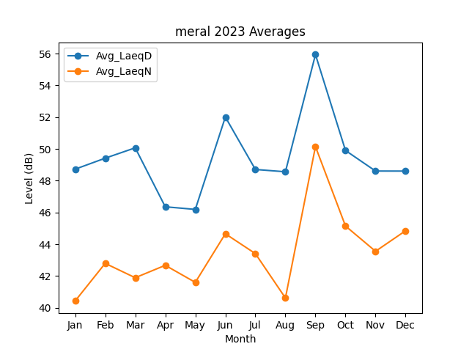
Month | Avg_LaeqD | Avg_LaeqN
1 | 48.725908224 | 40.429485599
2 | 49.418038715 | 42.797090152
3 | 50.070115337 | 41.892356936
4 | 46.358198725 | 42.674209716
5 | 46.193011568 | 41.60030926
6 | 52.007774562 | 44.660044977
7 | 48.706987538 | 43.409881824
8 | 48.563178834 | 40.616653424
9 | 55.941271442 | 50.148063773
10 | 49.902348553 | 45.147719619
11 | 48.608891295 | 43.557065311
12 | 48.60594023 | 44.850067898

